Dos muestras Norm. Histogramas
-0.35700054468 | 3.9041468729 |  |  |  |  | Distribucion de media = 65 y desviacion = 11
-0.52484892876 | 3.2830699941 | Clase | Frecuencia | Clase | Frecuencia | 61.072994009 | Clase | Frecuencia |  |  | 57.133032879
0.45862407205 | 4.2257760318 | -2.8711656341 | 1 | 0.33729055151 | 1 | 59.226661784 | 33.417178025 | 1 |  |  | 68.624455279
-0.30760247682 | 2.2393259163 | -2.252527338 | 1 | 0.77056473249 | 2 | 70.044864793 | 40.222199282 | 1 |  |  | 78.645097739
-2.0539664547 | 3.689620947 | -1.6338890418 | 4 | 1.2038389135 | 3 | 61.616372755 | 47.02722054 | 4 | Media | 64.971397176 | 55.252300994
0.28044269129 | 4.633525244 | -1.0152507457 | 5 | 1.6371130944 | 4 | 42.406368998 | 53.832241797 | 5 | Std | 10.853421513 | 77.928796865
0.071702288551 | 2.6136534719 | -0.39661244955 | 21 | 2.0703872754 | 8 | 68.084869604 | 60.637263055 | 21 |  |  | 65.217060809
0.054455995269 | 3.404295406 | 0.2220258466 | 27 | 2.5036614564 | 14 | 65.788725174 | 67.442284313 | 27 |  |  | 64.813026597
-0.38058260543 | 2.5596567715 | 0.84066414274 | 24 | 2.9369356374 | 13 | 65.599015948 | 74.24730557 | 24 |  |  | 57.050440522
0.76097990132 | 3.3933621429 | 1.4593024389 | 12 | 3.3702098184 | 16 | 60.81359134 | 81.052326828 | 12 |  |  | 60.512512159
-0.74897570812 | 3.7689754966 | 2.077940735 | 3 | 3.8034839993 | 20 | 73.370778914 | 87.857348085 | 3 |  |  | 63.147133315
0.80833615357 | 2.333579126 | 2.6965790312 | 1 | 4.2367581803 | 9 | 56.761267211 | 94.662369343 | 1 |  |  | 62.660083453
0.22350150175 | 2.6474798536 | y mayor... | 1 | y mayor... | 10 | 73.891697689 | y mayor... | 1 |  |  | 77.714906598
0.082598035078 | 3.4853905011 |  |  |  |  | 67.458516519 |  |  |  |  | 52.749749015
Histograma
0.74654735727 | 3.0603552053 |  |  |  |  | 65.908578386 |  |  |  |  | 62.304227574
Histograma
-1.4527040548 | 3.7506992006 |  |  |  |  | 73.21202093 |  |  |  |  | 74.435360526
1.2816735762 | 3.4067874215 |  |  |  |  | 49.020255397 |  |  |  |  | 60.996269776
-0.32787852433 | 4.0032408682 |  |  |  |  | 79.098409338 |  |  |  |  | 77.9615151
-0.91351239462 | 1.5263229973 |  |  |  |  | 61.393336232 |  |  |  |  | 66.308507539
-0.40023223846 | 3.4291609912 |  |  |  |  | 54.951363659 |  |  |  |  | 78.014051686
0.82757651398 | 3.4405967502 |  |  |  |  | 60.597445377 |  |  |  |  | 73.66368132
1.772223186 | 4.2063878785 |  |  |  |  | 74.103341654 |  |  |  |  | 56.379364995
-0.38527559809 | 2.3070764503 |  |  |  |  | 84.494455046 |  |  |  |  | 63.536460421
0.49116465561 | 3.2018259693 |  |  |  |  | 60.761968421 |  |  |  |  | 58.528912189
-0.89463355835 | 3.1543344297 |  |  |  |  | 70.402811212 |  |  |  |  | 78.191169645
0.23960978979 | 2.9910119186 |  |  |  |  | 55.159030858 |  |  |  |  | 53.987772201
1.0545409168 | 0.9032054398 |  |  |  |  | 67.635707688 |  |  |  |  | 54.38012575
0.11989186532 | 1.591356416 |  |  |  |  | 76.599950085 |  |  |  |  | 61.596808382
0.68004624154 | 3.5115498425 |  |  |  |  | 66.318810519 |  |  |  |  | 58.082101807
0.47774506129 | 4.3312364899 |  |  |  |  | 72.480508657 |  |  |  |  | 59.966687821
0.15704472389 | 2.1558252077 |  |  |  |  | 70.255195674 |  |  |  |  | 69.192049577
-0.038755842979 | 3.523093604 |  |  |  |  | 66.727491963 |  |  |  |  | 89.469001365
0.8332995094 | 1.6928673934 |  |  |  |  | 64.573685727 |  |  |  |  | 57.723065271
1.0518783711 | 3.4447315405 |  |  |  |  | 74.166294603 |  |  |  |  | 53.996253252
-0.0037107383832 | 3.7943094715 |  |  |  |  | 76.570662082 |  |  |  |  | 68.830706834
-0.73647697718 | 0.33729055151 |  |  |  |  | 64.959181878 |  |  |  |  | 77.071854334
-0.77909021456 | 4.2421560314 |  |  |  |  | 56.898753251 |  |  |  |  | 63.347961106
0.38362827581 | 2.808001121 |  |  |  |  | 56.43000764 |  |  |  |  | 46.973996947
0.99945282273 | 2.3924313912 |  |  |  |  | 69.219911034 |  |  |  |  | 88.768833257
-0.49263235269 | 3.8477854863 |  |  |  |  | 75.99398105 |  |  |  |  | 70.140767802
0.68971758083 | 2.4848724327 |  |  |  |  | 59.58104412 |  |  |  |  | 63.855895826
-0.26884549698 | 1.6484499459 |  |  |  |  | 72.586893389 |  |  |  |  | 59.813097755
-0.066487473305 | 3.4465050552 |  |  |  |  | 62.042699533 |  |  |  |  | 64.016939119
-2.0433617465 | 2.0777450876 |  |  |  |  | 64.268637794 |  |  |  |  | 81.618552258
-0.86856971393 | 2.0020592122 |  |  |  |  | 42.523020789 |  |  |  |  | 67.009817499
-0.74251147453 | 2.75227297 |  |  |  |  | 55.445733147 |  |  |  |  | 85.945367146
2.2372660169 | 3.1814123607 |  |  |  |  | 56.83237378 |  |  |  |  | 56.392396224
-1.815815267 | 2.9910880888 |  |  |  |  | 89.609926186 |  |  |  |  | 69.134706662
0.38148755266 | 3.0756904228 |  |  |  |  | 45.026032063 |  |  |  |  | 61.913094474
1.1117549548 | 2.0884589351 |  |  |  |  | 69.196363079 |  |  |  |  | 66.754406092
0.12420741768 | 4.6700323613 |  |  |  |  | 77.229304502 |  |  |  |  | 62.41842388
-0.15534055819 | 1.0543634592 |  |  |  |  | 66.366281595 |  |  |  |  | 69.394977
0.29455463846 | 2.904807737 |  |  |  |  | 63.29125386 |  |  |  |  | 60.127025498
-1.3447197489 | 2.2452387687 |  |  |  |  | 68.240101023 |  |  |  |  | 64.014332688
0.086513409769 | 1.7116893863 |  |  |  |  | 50.208082762 |  |  |  |  | 99.853346759
-0.12767713997 | 2.6250039658 |  |  |  |  | 65.951647507 |  |  |  |  | 66.441232239
1.3630824469 | 2.6599888163 |  |  |  |  | 63.59555146 |  |  |  |  | 57.108380213
0.048097490435 | 2.4047152541 |  |  |  |  | 79.993906916 |  |  |  |  | 54.195676923
-0.43268642003 | 2.6320525497 |  |  |  |  | 65.529072395 |  |  |  |  | 66.044976304
0.31089257391 | 2.2843322616 |  |  |  |  | 60.24044938 |  |  |  |  | 76.199410098
-0.83200120571 | 1.684916136 |  |  |  |  | 68.419818313 |  |  |  |  | 44.062994425
0.52274231166 | 4.4426723283 |  |  |  |  | 55.847986737 |  |  |  |  | 88.682824566
-0.71655676948 | 1.0309894454 |  |  |  |  | 70.750165428 |  |  |  |  | 84.786868046
0.88192109615 | 1.3406678439 |  |  |  |  | 57.117875536 |  |  |  |  | 80.341873143
-0.76630385593 | 2.2119660419 |  |  |  |  | 74.701132058 |  |  |  |  | 68.939066632
-2.2972017177 | 4.2270766092 |  |  |  |  | 56.570657585 |  |  |  |  | 68.438850403
0.90138883024 | 2.0224932844 |  |  |  |  | 39.730781105 |  |  |  |  | 79.025696433
0.45175170271 | 2.939798272 |  |  |  |  | 74.915277133 |  |  |  |  | 46.680264471
-0.25420035854 | 3.1305318165 |  |  |  |  | 69.96926873 |  |  |  |  | 50.734246805
-0.10572648534 | 3.1233593139 |  |  |  |  | 62.203796056 |  |  |  |  | 69.059804978
0.47585899665 | 3.2659908205 |  |  |  |  | 63.837008661 |  |  |  |  | 71.346396438
3.3152173273 | 3.3302204732 |  |  |  |  | 70.234448963 |  |  |  |  | 60.943228703
-2.8711656341 | 2.9491456038 |  |  |  |  | 101.4673906 |  |  |  |  | 64.815736421
1.0612347978 | 1.9989078131 |  |  |  |  | 33.417178025 |  |  |  |  | 57.104766742
-1.5873638404 | 4.4660190573 |  |  |  |  | 76.673582776 |  |  |  |  | 61.532688792
0.3439856755 | 2.2011726135 |  |  |  |  | 47.538997756 |  |  |  |  | 58.959118307
-0.083518898464 | 1.2387043929 |  |  |  |  | 68.78384243 |  |  |  |  | 63.906352594
-0.1308399078 | 3.3703223683 |  |  |  |  | 64.081292117 |  |  |  |  | 64.053218459
-1.8307309801 | 3.5667561709 |  |  |  |  | 63.560761014 |  |  |  |  | 53.88396157
-0.5201127351 | 4.3646331354 |  |  |  |  | 44.861959218 |  |  |  |  | 73.320413111
-1.3728322301 | 2.7033671661 |  |  |  |  | 59.278759914 |  |  |  |  | 59.749853066
-0.029265265766 | 2.7039265054 |  |  |  |  | 49.898845469 |  |  |  |  | 76.504226272
1.905591489 | 3.9297718861 |  |  |  |  | 64.678082077 |  |  |  |  | 55.942931487
-1.4232364265 | 3.4633034223 |  |  |  |  | 85.96150638 |  |  |  |  | 64.389600164
0.48066226555 | 3.2437843705 |  |  |  |  | 49.344399309 |  |  |  |  | 37.0423841
0.89943796411 | 4.1510724107 |  |  |  |  | 70.287284921 |  |  |  |  | 77.527977193
1.2022792362 | 0.55145836389 |  |  |  |  | 74.893817605 |  |  |  |  | 74.905284
0.92307573141 | 0.5709215505 |  |  |  |  | 78.225071598 |  |  |  |  | 66.44506381
-0.070705254984 | 2.7723398337 |  |  |  |  | 75.153833045 |  |  |  |  | 61.967031731
1.69685336 | 3.5599440556 |  |  |  |  | 64.222242195 |  |  |  |  | 63.267273195
-0.6100549399 | 3.2964725354 |  |  |  |  | 83.66538696 |  |  |  |  | 62.4947616
-0.42756823859 | 4.6648118617 |  |  |  |  | 58.289395661 |  |  |  |  | 65.351816059
0.48633637562 | 4.0556095731 |  |  |  |  | 60.296749375 |  |  |  |  | 84.726399708
0.75404841482 | 3.7015080428 |  |  |  |  | 70.349700132 |  |  |  |  | 82.108609963
-0.64743517214 | 3.525374162 |  |  |  |  | 73.294532563 |  |  |  |  | 76.456113842
0.048097490435 | 4.636435627 |  |  |  |  | 57.878213106 |  |  |  |  | 42.820522076
-0.73979208537 | 2.6680014647 |  |  |  |  | 65.529072395 |  |  |  |  | 52.879163018
-0.73607679951 | 4.5191426428 |  |  |  |  | 56.862287061 |  |  |  |  | 52.797263582
0.0060822458181 | 2.3729943526 |  |  |  |  | 56.903155205 |  |  |  |  | 83.121531372
-0.40454551709 | 2.015190042 |  |  |  |  | 65.066904704 |  |  |  |  | 52.700182798
 |  |  |  |  |  | 60.549999312 |  |  |  |  | 77.497609139

Dist. Continuas
Distribución uniforme | Distribución normal | Distribución Exponencial
Muestra de valores entre 5000 y 5200 | Media = 70, Desv. Estándar = 12 | Landa = 2 | Distribución Uniforme | Distribución normal
5012.4748946 | 70.435563123 | 0.057913587645
5193.460064 | 63.775593923 | 0.66979069472
5143.3940516 | 74.402691703 | 1.7066262794
5130.6129463 | 109.73721569 | 4.2632857272
5088.954074 | 60.338328258 | 0.16349963514
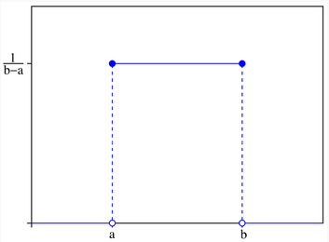
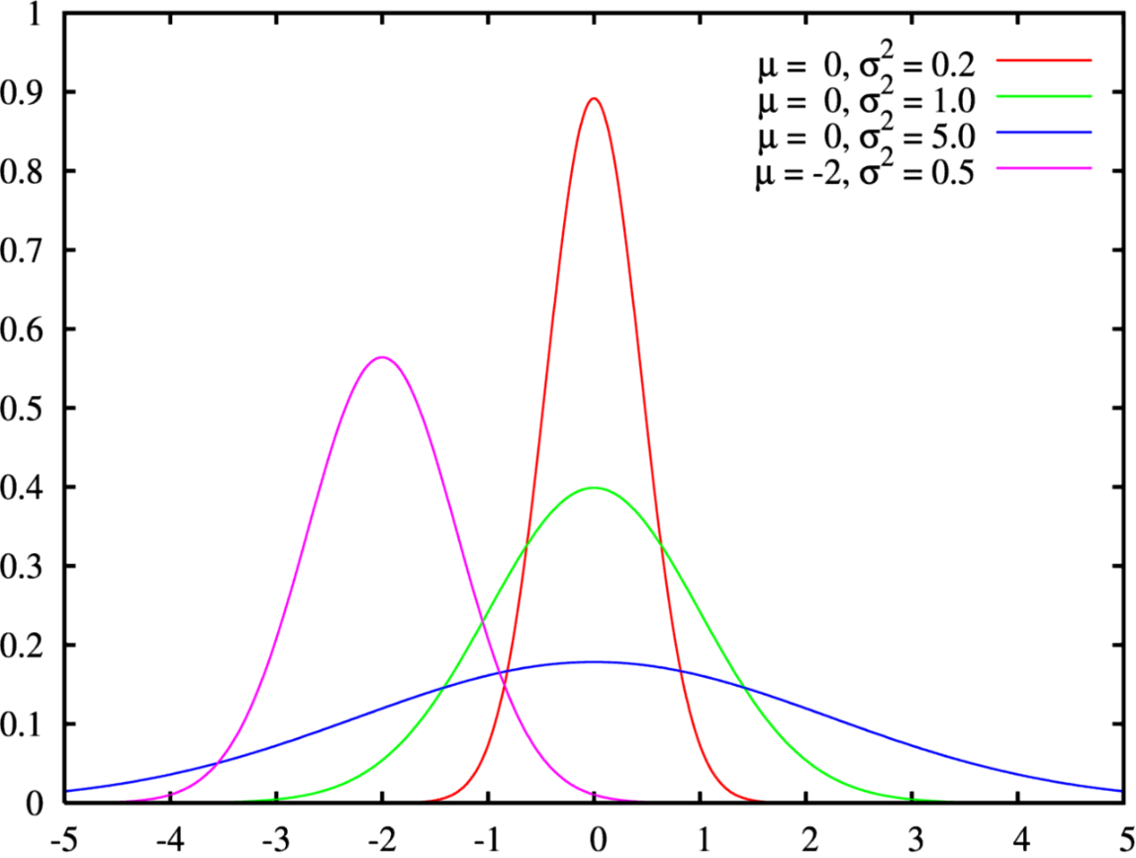
5198.4461324 | 55.529764529 | 1.6033651315
5152.0718145 | 67.8738641 | 0.49273936242
5112.6647706 | 81.916927771 | 0.11036705975
5089.7969367 | 82.369404403 | 0.90480689819
5175.4704211 | 64.708801613 | 2.4578388184
5108.0986899 | 51.008076551 | 0.15112698064
5195.2093977 | 91.280204418 | 0.51433152213
5156.6031273 | 55.553743383 | 0.40514698573
5084.232123 | 83.522558441 | 2.0778581374
5110.4028099 | 71.257092446 | 0.072271026197
5107.2516803 | 60.605059407 | 1.2107736436
5169.8210875 | 78.288645225 | 0.22254557588
5013.0539258 | 66.427031566 | 0.28907398505
5016.7249364 | 66.270998958 | 1.0538608149
5188.8278413 | 73.787745533 | 5.3784317744
5076.3071963 | 94.264286 | 0.39646004775 | Distribución Exponencial | Distribución Gamma
5149.1637157 | 81.339779413 | 4.7288058716
5115.0007097 | 67.113872635 | 0.91439887184
5089.9242372 | 85.380323406 | 0.41222637761
5031.0996899 | 70.757141592 | 4.247297702
5124.3060119 | 25.718925184 | 2.8485798616
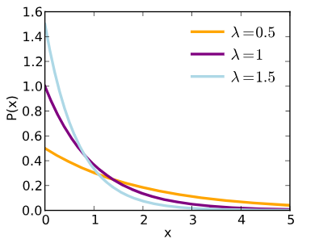
5119.7741683 | 67.103487717 | 1.5990881282
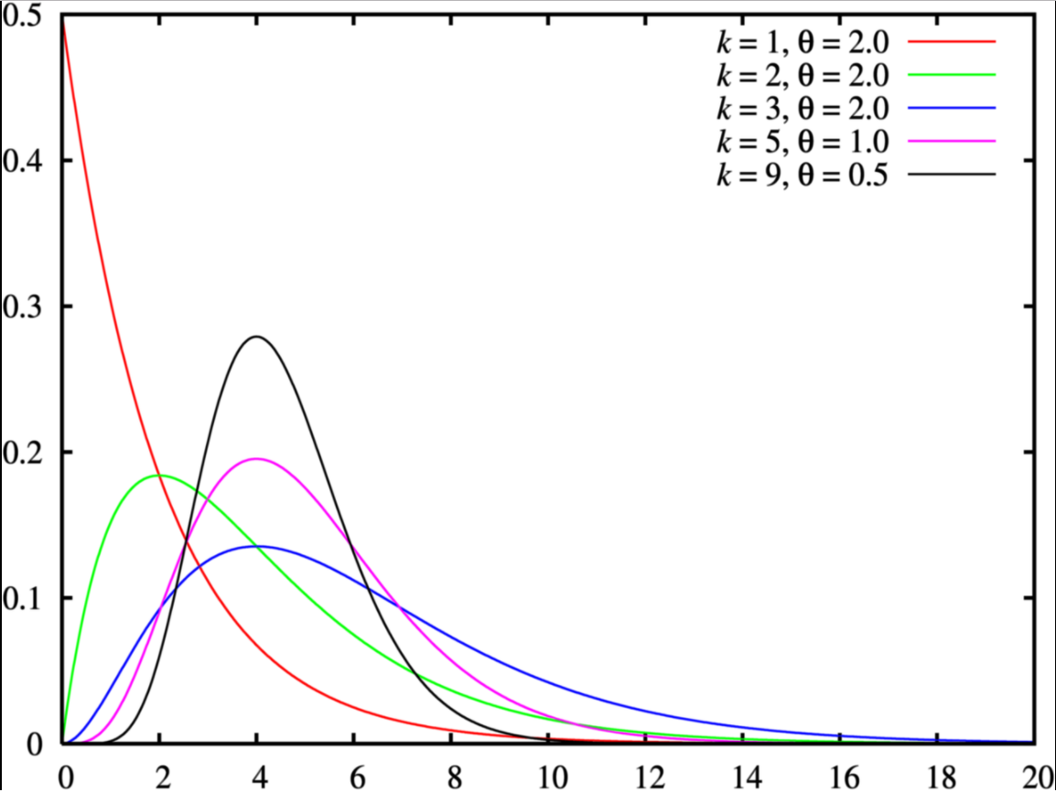
5118.7838112 | 68.609245972 | 0.95118868296
5017.032508 | 67.962133999 | 2.9930194564
5006.3445545 | 78.185328111 | 5.1848933621
5058.4997608 | 77.950155792 | 5.3204960894
5126.8798883 | 74.935372596 | 0.42366830367
5195.827518 | 75.627565987 | 3.6048177723
5189.9840679 | 77.624179655 | 5.7689950989
5024.0444404 | 69.55055387 | 0.86979608382
5041.3745051 | 63.649975645 | 0.61801549368
5031.8952306 | 61.355124115 | 1.9287450467
5072.0115256 | 67.505788063 | 0.4320788451
5109.879267 | 62.744337236 | 5.1057397827
5029.4930936 | 65.860070291 | 4.0791605231
5024.0289925 | 72.108508376 | 0.19789604271
5171.8231242 | 91.985339458 | 4.4988013397
5113.7533641 | 73.123864656 | 1.2759936069
5125.571941 | 75.798357449 | 0.87185671652
5009.8121304 | 81.915832627 | 2.8582730956
5159.2311781 | 80.290666017 | 0.90017741665
5103.7009503 | 63.239963414 | 5.2509771133
5148.7186274 | 74.575738148 | 0.98247007602
5051.3519743 | 53.582622937 | 0.56407774907
5148.8488218 | 54.987472756 | 5.2515455917
5012.7433173 | 75.809210105 | 1.9618179066
5099.7706673 | 98.544437974 | 2.2161070622
5132.7062464 | 67.377120817 | 0.25004480221
5168.4763013 | 80.696872127 | 3.2831215217
5125.7865688 | 87.724853001 | 0.75961865333
5134.1421574 | 70.688822461 | 2.3375422495
5013.1339947 | 54.826896599 | 2.3654355179
5073.5919669 | 54.842826164 | 0.48246364529
5083.9262976 | 82.295957289 | 0.26120453516
5120.4927725 | 58.06351841 | 0.36724037305
5162.3200328 | 90.196470524 | 5.1723964468
5138.6460515 | 61.491233225 | 0.41033019781
5061.1339568 | 66.432688532 | 1.1751234623
5078.7656004 | 63.62986717 | 0.81507020592
5038.9611527 | 69.301357161 | 0.40835466264
5154.0018908 | 58.54549204 | 2.3768270783
5060.2481471 | 80.945799775 | 3.7262033881
5086.7754167 | 71.926534521 | 1.5293663717
5065.1136901 | 63.363443821 | 0.022044883893
5155.2726374 | 53.513657677 | 0.44600894069
5100.5177366 | 62.429973267 | 0.64376649717
5093.280108 | 76.822981009 | 3.372209222
5170.2955792 | 74.12027457 | 0.28725532934
5113.7154682 | 64.93046189 | 0.27296572429
5176.4341267 | 65.048135442 | 2.967808607
5012.4076328 | 71.688546773 | 1.8824778689
5069.2254568 | 72.438390495 | 5.0554672174
5122.269122 | 70.01440872 | 1.4247577226
5189.391718 | 77.460770697 | 6.4384137151
5078.0249162 | 80.888835637 | 12.298849355
5109.6204302 | 47.947355966 | 0.66697923489
5080.0698428 | 87.108063105 | 0.97208505571
5192.1576796 | 88.846408462 | 3.6533533982
5041.0435966 | 80.908350083 | 0.046691641266
5157.6866339 | 82.812542283 | 1.4809570632
5162.9491307 | 88.846809487 | 2.3728869783
5114.7653527 | 45.959632023 | 0.052106355234
5067.9794102 | 62.344380437 | 4.5288947185
5197.9106536 | 75.541580235 | 0.00091322061351
5087.1606161 | 82.404613971 | 1.6086428355
5105.6509007 | 74.310473882 | 1.8765148298
5109.1579781 | 42.537373139 | 3.6739085197
5133.6267846 | 47.84114628 | 2.3619299144
5137.6990258 | 73.824582916 | 0.41379194231
5120.383309 | 61.123626744 | 0.9990799658
5153.1128901 | 74.529910653 | 0.68673648549
5044.4334403 | 79.771159773 | 3.7197317762
5149.6767604 | 71.787288543 | 2.3806490971
5113.1699962 | 82.564206968 | 0.9230613977
5147.2351954 | 77.132548445 | 0.5305220701
5126.4593942 | 76.582159861 | 1.076466296

Dist. Discretas
Distribución Personalizada |  |  | Distribución Discreta personalizada | Distribución Binomial
 |  |  | Simulación con probabilidades de la tabla derecha | probabilidad de éxito = 0.5 y n = 20 número de intentos
 | Valores | Probabilidades | 6 | 9
 | 1 | 0.03 | 5 | 10
 | 2 | 0.04 | 4 | 9
 | 3 | 0.05 | 6 | 8
 | 4 | 0.08 | 6 | 11
 | 5 | 0.2 | 1 | 7
 | 6 | 0.5 | 1 | 8
 | 7 | 0.01 | 5 | 14
 | 8 | 0.05 | 6 | 8 | Distribución Binomial
 | 9 | 0.03 | 1 | 7
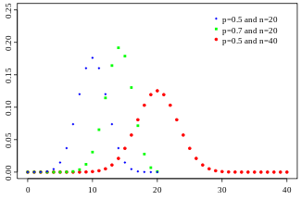
 | 10 | 0.01 | 6 | 9
 |  |  | 6 | 9 |  |  | Etiquetas de fila | Suma de probabilidad de éxito = 0.5 y n = 20 número de intentos
 |  |  | 4 | 15 |  |  | 3 | 3
 |  |  | 6 | 12 |  |  | 6 | 36
 |  |  | 6 | 15 |  |  | 7 | 21
 |  |  | 6 | 10 |  |  | 8 | 88
 |  |  | 8 | 9 |  |  | 9 | 126
 |  |  | 9 | 9 |  |  | 10 | 230
 |  |  | 6 | 13 |  |  | 11 | 176
 |  |  | 9 | 12 |  |  | 12 | 132
 |  |  | 6 | 11 |  |  | 13 | 104
 |  |  | 5 | 10 |  |  | 14 | 42
 |  |  | 8 | 12 |  |  | 15 | 60
 |  |  | 6 | 11 |  |  | Total general | 1018
 |  |  | 6 | 8
 |  |  | 9 | 8
 |  |  | 6 | 11
 |  |  | 3 | 7 | Etiquetas de fila | Suma de Simulación con probabilidades de la tabla derecha
 |  |  | 3 | 7 | 1 | 4
 |  |  | 4 | 12 | 2 | 8
 |  |  | 4 | 9 | 3 | 15
 |  |  | 6 | 8 | 4 | 24
 |  |  | 6 | 11 | 5 | 105
 |  |  | 2 | 13 | 6 | 312
 |  |  | 6 | 12 | 8 | 24
 |  |  | 6 | 12 | 9 | 36
 |  |  | 6 | 8 | 10 | 10
 |  |  | 6 | 9 | Total general | 538
 |  |  | 3 | 13
 |  |  | 6 | 7
 |  |  | 6 | 10
 |  |  | 6 | 10
 |  |  | 5 | 8
 |  |  | 6 | 12
 |  |  | 6 | 9
 |  |  | 6 | 10
 |  |  | 5 | 9
 |  |  | 5 | 13
 |  |  | 6 | 11
 |  |  | 6 | 8
 |  |  | 6 | 13
 |  |  | 5 | 13
 |  |  | 6 | 11
 |  |  | 6 | 10
 |  |  | 5 | 15
 |  |  | 5 | 9
 |  |  | 6 | 9
 |  |  | 3 | 9
 |  |  | 5 | 7
 |  |  | 6 | 11
 |  |  | 5 | 12
 |  |  | 6 | 10
 |  |  | 2 | 10
 |  |  | 4 | 10
 |  |  | 6 | 12
 |  |  | 1 | 7
 |  |  | 6 | 10
 |  |  | 5 | 5
 |  |  | 8 | 10
 |  |  | 6 | 11
 |  |  | 6 | 10
 |  |  | 6 | 12
 |  |  | 5 | 14
 |  |  | 6 | 11
 |  |  | 5 | 10
 |  |  | 6 | 11
 |  |  | 5 | 13
 |  |  | 5 | 8
 |  |  | 6 | 8
 |  |  | 6 | 13
 |  |  | 5 | 8
 |  |  | 5 | 11
 |  |  | 2 | 8
 |  |  | 6 | 12
 |  |  | 6 | 10
 |  |  | 6 | 10
 |  |  | 5 | 11
 |  |  | 5 | 8
 |  |  | 5 | 5
 |  |  | 6 | 11
 |  |  | 6 | 11
 |  |  | 6 | 12
 |  |  | 4 | 8
 |  |  | 6 | 9
 |  |  | 10 | 11
 |  |  | 2 | 10
 |  |  | 6 | 10
 |  |  | 3 | 11
 |  |  | 6 | 11
 |  |  | 9 | 9

